学生模块和基本模块
角色 | 模块名称 | 描述 | 请求方法 | 请求路径 | 请求参数(名称/类型/备注) | 返回结果（名称/类型/备注）
基本模块 | 登录 | / | post | /login | id/string/用户id pwd/string/用户密码 | 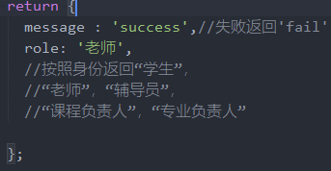 name | 还有一个name
学生模块 | 获取学生信息 | / | post | /student | sno/string/学号 | sname/string/学生姓名
 | 获取课程指标点信息 | 获取学生选的某门课程的指标点信息 | post | /stuCourseDetailScore | cno/string/课程号 sno/sno/学号 | return { cname: "数据结构",//课程名 tableData: [{ course_detail_name: "其中作业，平时表现，期末表现",//课程教学大纲内容 index_detail_id: "1",//指标点编号 index_detail_content: "qwerrtyrtyr",//指标点内容 index_score: "8,//这个课在这个指标点的实际分值 },{ course_detail_name: "其中作业，平时表现，期末表现", index_detail_id: "2", index_detail_content: "qwerrtyrtyr", index_score: "8" }] }
 | 获取学生选课 | 获取学生选了哪些课程 | post | /stuCourseSelect | sno/string/学号 | 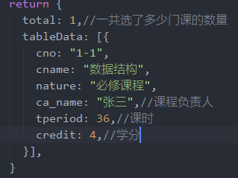
 | 获取课程预警 | 获取学生哪些课程得到预警， 低于课程达成度低于60分需要预警 | post | /stuWarning | sno/string/学号 | 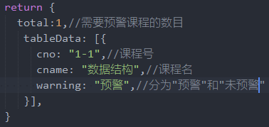
 | 获取每个指标点信息 | 获取这个学生， 每个指标点对应的信息 | post | /stuIndex | sno/string/学号 | 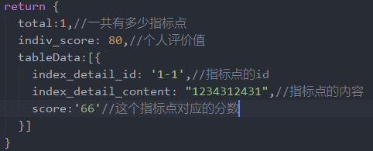
 | 获取毕业要求情况 | 获取这个学生所有整个 毕业要求的评价值情况 | post | /stuAllIndexGra | sno/string/学号 | return { tableData:[{ index_id: '1-1',//毕业要求的id index_name: "1234312431",//毕业要求的名字 score:'66'//毕业要求的评价值 }] }

教师和专业负责人模块
角色 | 模块名称 | 描述 | 请求方法 | 请求路径 | 请求参数(名称/类型/备注) | 返回结果（名称/类型/备注）
教师模块 | 教师信息请求 | 获取教师的基本信息 | post | /teacherInfo | tno/string/教师工号
 | 教师所教课程 | 获取教师所教课程 | post | /teaCourseInfo | tno/string/教师工号 | 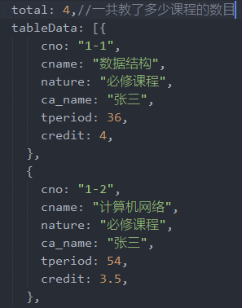
 | 获取教师教学大纲 | 获取课程具体的内容 | post | /teaCourseDetail | cno/string/课程号 | 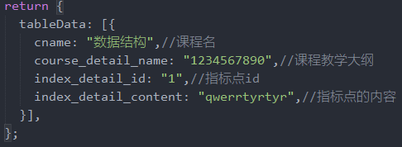
 | 获取课程学生名单 | 获取选这门课学生的名单 | post | /teaCourseStu | cno/string/课程号 | return { tableData: [{ /*这里roll_state指的是课程的登记状态， * 如果这门课的成绩登记完成了（数据库中有课程达成度值） * 但是这门课的审核状态为没有审核 * 那么返回一个**登记完成** * 如果审核也通过了，那么返回一个**审核完成** * 如果数据库中没有课程达成的值，那么返回登记缺失 */ sno: "2017119075", sname: '赵鹏程' },{ sno: "2017119074", sname: '赵小程' }] }
 | 上传指标点分值 | 上传某门课某个 指标点的分值 | post | /teaCourseIndexDetailScore | cno/string/课程号 sno/string/学生号 index_detail_id/string/指标点id score/float/指标点的具体分数
 | 获取指标点登记情况 | 获取某个学生在某门课各个 指标点的登记情况 | post | /teaIndexDetailState | cno/string/课程号 sno/string/学号 | 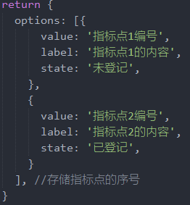
 | 查看指标点分值 | 查看某个学生某 门课的各个具体成 绩指标点成绩 | post | /teaIndexDetailScore | cno/string/课程号 sno/string/学号 | indexDetailData: [{ index_detail_id:"1-1",//指标点编号 appraisal_value:"3"//指标点的具体值 }, { index_detail_id:"1-2", appraisal_value: "4" }]
 | 通知老师消息 | 老师接受通知的消息 | post | /teaInform | tno/string/ | return { textarea:"这里返回给这个教师的消息" }
专业负责人模块 | 专业负责人信息请求 | 获取专业负责人的基本信息 | post | /spIndex |  | return { tableData:[{ index_id : "1", index_name: "好好学习", index_content:"好好学习，天天向上！" }] };
 | 提交学业要求 | 提交学业要求 | post | /spSubmitIndex | index_name/string/新的毕业要求的名称 index_content/string/毕业要求的内容 | return { message:"success" //失败返回fail };
 | 移除学业要求 | 移除学业要求 | post | /spRemove | index_id/string/毕业要求id | return { message:"success" //失败返回fail }
 | 获取指标点 | 获取某个要求下的指标点 | post | /spDetail | index_id/string/毕业要求id | return { tableData:[{ index_detail_id:'1-1',//指标点id index_detail_content:'',//指标点内容 },{ index_detail_id:'1-2',//指标点id index_detail_content:'',//指标点内容 }] }
 | 提交指标点 | 提交某个要求下的指标点 | post | spContentDetail | index_id/string/毕业要求id index_detail_content/string/新的指标点的内容 | return { message: "success" }
 | 移除指标点 | 移除某个要求下的指标点 | post | /IndexDetailRemove | index_id/string/毕业要求id index_detail_content/string/新的指标点的内容 | return { message: "success" }
 | 获取课程 | 获取某个指标点下的所有课程 | post | /spCourse | index_detail_id/string/指标点id | return { tableData:[{ cno:'1123', cname:'数据结构', }, { cno:'12123', cname:'数据结构', }], }
 | 获取指标点 | 获取所有指标点 | post | /spAllIndexDetail |  | return { tableData:[{ index_detail_id:'1-1' }, { index_detail_id:'1-2' }] }
 | 移除课程 | 在某个指标点里面移除一门课 | post | /RemoveCourse | index_detail_id/string/指标点id cno/string/课程号 | return { message: "success" }
 | 显示某个指标点不包括的课程 | 显示某个指标点不包括的课程 | post | /spShowCourse | index_detail_id/string/指标点id | return { tableData:[{ cno:'12345', cname:'计算机网络', }, { cno:"123df", cname:"网络设计" }] }
 | 在某个指标点增加一门课程 | 在某个指标点增加一门课程 | post | /spAddCourse | index_detail_id/string/指标点id cno/string/课程号 | return { message:"success" }
 | 课程平均分 | //获取某个指标点下所有课程的各自平均分！ | post | spGetAllCourseScore | index_detail_id/string/ 指标点id | return { tableData:[{ cno:"1", cname:"计算机网络", score:0.9,//这个指标点的这门课平均分 }] } }
 | 班级平均分 | 获取每个班级平均个人评价值的分数 | post | spGetAllClassScore |  | return { xdata:['2017-1','2017-2','2017-3','2017-4'],//存储年级和班级，格式为年级-班级 ydata:['99', '80', '70','99'],//对应班级的分数 //例如存储班级2017-1对应的成绩就是99,2017-2对应成绩是80 //2017-1的意思说的是2017级1班 }
 | 专业平均分 | //获取整个年级个人评价值平均分！！！ | post | spTotalAvg |  | return { avg:90//整个年级平均分 }

